Южное отделение
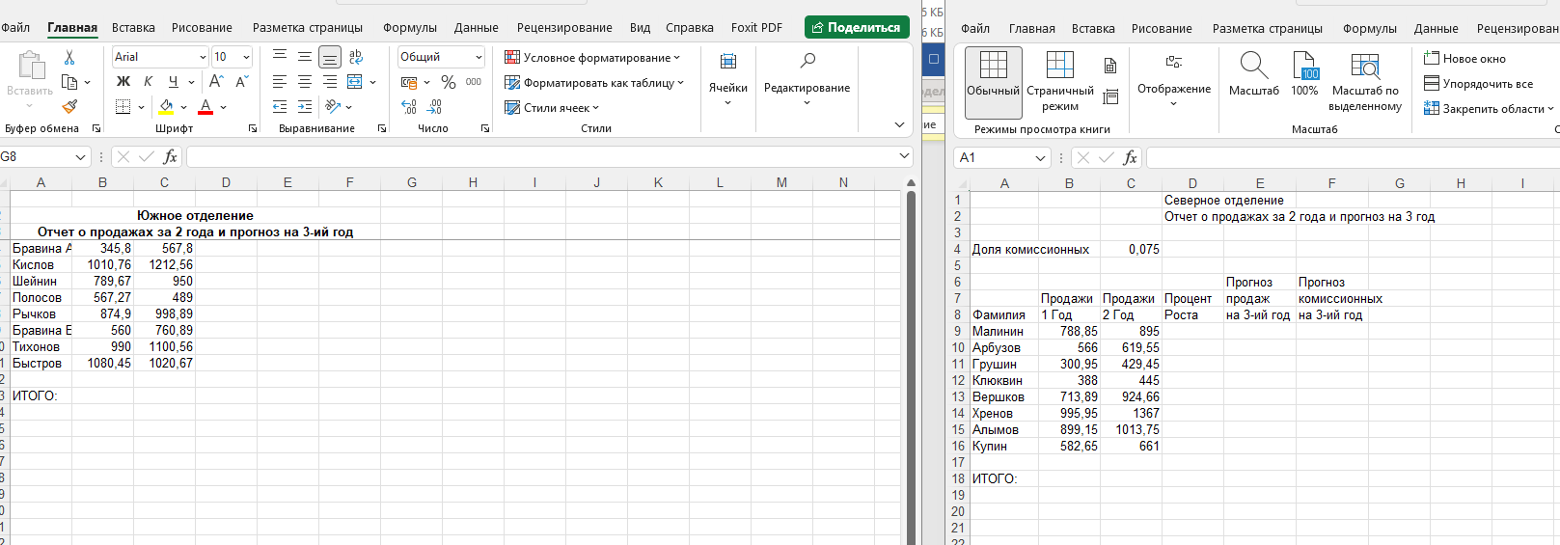
Южное отделение
Отчет о продажах за 2 года и прогноз на 3-ий год
Бравина А. | 345.8 | 567.8
Кислов | 1010.76 | 1212.56
Шейнин | 789.67 | 950
Полосов | 567.27 | 489
Рычков | 874.9 | 998.89
Бравина В. | 560 | 760.89
Тихонов | 990 | 1100.56
Быстров | 1080.45 | 1020.67

ИТОГО:

